КонсТабл
 |  |  | 4. Таблица консолидируемых расчетов |  |  |  |  |  |  |  |  |  | Форма 0503317 с.7

Выбытия | Наименование показателя | Код строки | Поступления |  |  |  |  |  |  |  |  |  | ИТОГО
 |  |  | бюджет субъекта Российской Федерации | бюджеты внутригородских муниципальных образований городов федерального значения | бюджеты муниципальных округов | бюджеты городских округов | бюджеты городских округов с внутригородским делением | бюджеты внутригородских районов | бюджеты муниципальных районов | бюджеты городских поселений | бюджеты сельских поселений | бюджет территориального государственного внебюджетного фонда
 | 1 | 2 | 3 | 4 | 5 | 6 | 7 | 8 | 9 | 10 | 11 | 12 | 13
 | Всего выбытий | 899 | 0.00 | 0.00 | 0.00 | 0.00 | 0.00 | 0.00 | 3,726,884.29 | 1,996,854.16 | 55,985,905.86 | 0.00 | 61,709,644.31

Выбытия | Наименование показателя | Код строки | Поступления |  |  |  |  |  |  |  |  |  | ИТОГО
 |  |  | бюджет субъекта Российской Федерации | бюджеты внутригородских муниципальных образований городов федерального значения | бюджеты муниципальных округов | бюджеты городских округов | бюджеты городских округов с внутригородским делением | бюджеты внутригородских районов | бюджеты муниципальных районов | бюджеты городских поселений | бюджеты сельских поселений | бюджет территориального государственного внебюджетного фонда
 | 1 | 2 | 3 | 4 | 5 | 6 | 7 | 8 | 9 | 10 | 11 | 12 | 13

Выбытия | Наименование показателя | Код строки | Поступления |  |  |  |  |  |  |  |  |  | ИТОГО
 |  |  | бюджет субъекта Российской Федерации | бюджеты внутригородских муниципальных образований городов федерального значения | бюджеты муниципальных округов | бюджеты городских округов | бюджеты городских округов с внутригородским делением | бюджеты внутригородских районов | бюджеты муниципальных районов | бюджеты городских поселений | бюджеты сельских поселений | бюджет территориального государственного внебюджетного фонда
 | 1 | 2 | 3 | 4 | 5 | 6 | 7 | 8 | 9 | 10 | 11 | 12 | 13

Выбытия | Наименование показателя | Код строки | Поступления |  |  |  |  |  |  |  |  |  | ИТОГО
 |  |  | бюджет субъекта Российской Федерации | бюджеты внутригородских муниципальных образований городов федерального значения | бюджеты муниципальных округов | бюджеты городских округов | бюджеты городских округов с внутригородским делением | бюджеты внутригородских районов | бюджеты муниципальных районов | бюджеты городских поселений | бюджеты сельских поселений | бюджет территориального государственного внебюджетного фонда
 | 1 | 2 | 3 | 4 | 5 | 6 | 7 | 8 | 9 | 10 | 11 | 12
 | Бюджеты муниципальных районов | 960 | 0.00 | 0.00 | 0.00 | 0.00 | 0.00 | 0.00 | 0.00 | 1,996,854.16 | 55,985,905.86 | 0.00 | 57,982,760.02
 | субсидии | 961 | 0.00 | 0.00 | 0.00 | 0.00 | 0.00 | 0.00 | 0.00 | 0.00 | 5,220,800.00 | 0.00 | 5,220,800.00
 | субвенции | 962 | 0.00 | 0.00 | 0.00 | 0.00 | 0.00 | 0.00 | 0.00 | 72,400.00 | 145,200.00 | 0.00 | 217,600.00
 | дотации | 963 | 0.00 | 0.00 | 0.00 | 0.00 | 0.00 | 0.00 | 0.00 | 1,101,300.00 | 2,813,266.66 | 0.00 | 3,914,566.66
 | иные межбюджетные трансферты | 964 | 0.00 | 0.00 | 0.00 | 0.00 | 0.00 | 0.00 | 0.00 | 823,154.16 | 47,806,639.20 | 0.00 | 48,629,793.36
 | Бюджеты городских поселений | 970 | 0.00 | 0.00 | 0.00 | 0.00 | 0.00 | 0.00 | 2,729,575.00 | 0.00 | 0.00 | 0.00 | 2,729,575.00
 | иные межбюджетные трансферты | 974 | 0.00 | 0.00 | 0.00 | 0.00 | 0.00 | 0.00 | 2,252,938.00 | 0.00 | 0.00 | 0.00 | 2,252,938.00
 | возврат неиспользованных остатков субсидий, субвенций и иных межбюджетных трансфертов прошлых лет | 976 | 0.00 | 0.00 | 0.00 | 0.00 | 0.00 | 0.00 | 476,637.00 | 0.00 | 0.00 | 0.00 | 476,637.00

Выбытия | Наименование показателя | Код строки | Поступления |  |  |  |  |  |  |  |  |  | ИТОГО
 |  |  | бюджет субъекта Российской Федерации | бюджеты внутригородских муниципальных образований городов федерального значения | бюджеты муниципальных округов | бюджеты городских округов | бюджеты городских округов с внутригородским делением | бюджеты внутригородских районов | бюджеты муниципальных районов | бюджеты городских поселений | бюджеты сельских поселений | бюджет территориального государственного внебюджетного фонда
 | 1 | 2 | 3 | 4 | 5 | 6 | 7 | 8 | 9 | 10 | 11 | 12 | 13
 | Бюджеты сельских поселений | 980 | 0.00 | 0.00 | 0.00 | 0.00 | 0.00 | 0.00 | 997,309.29 | 0.00 | 0.00 | 0.00 | 997,309.29
 | иные межбюджетные трансферты | 984 | 0.00 | 0.00 | 0.00 | 0.00 | 0.00 | 0.00 | 41,600.00 | 0.00 | 0.00 | 0.00 | 41,600.00
 | возврат неиспользованных остатков субсидий, субвенций и иных межбюджетных трансфертов прошлых лет | 986 | 0.00 | 0.00 | 0.00 | 0.00 | 0.00 | 0.00 | 955,709.29 | 0.00 | 0.00 | 0.00 | 955,709.29

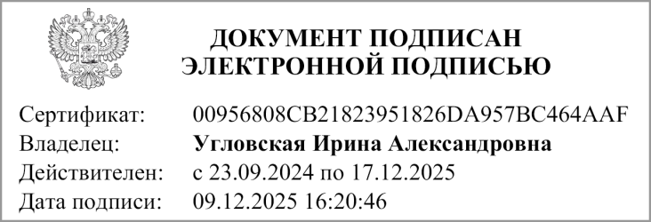
 | Руководитель |  |  |  | Угловская И. А.
 |  | (подпись) |  |  | (расшифровка подписи)

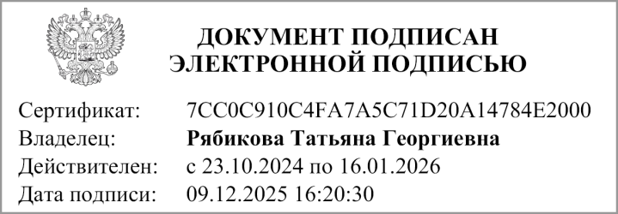
 | Главный бухгалтер |  |  |  | Рябикова Т. Г.
 |  | (подпись) |  |  | (расшифровка подписи)

 | "29" декабря 2025 г.

Документ подписан электронной подписью. Дата представления 09.12.2025 Руководитель(Угловская Ирина Александровна, Сертификат: 00956808CB21823951826DA957BC464AAF, Действителен: с 23.09.2024 по 17.12.2025), Главный бухгалтер(Рябикова Татьяна Георгиевна, Сертификат: 7CC0C910C4FA7A5C71D20A14784E2000, Действителен: с 23.10.2024 по 16.01.2026)

